جدول المتابعة

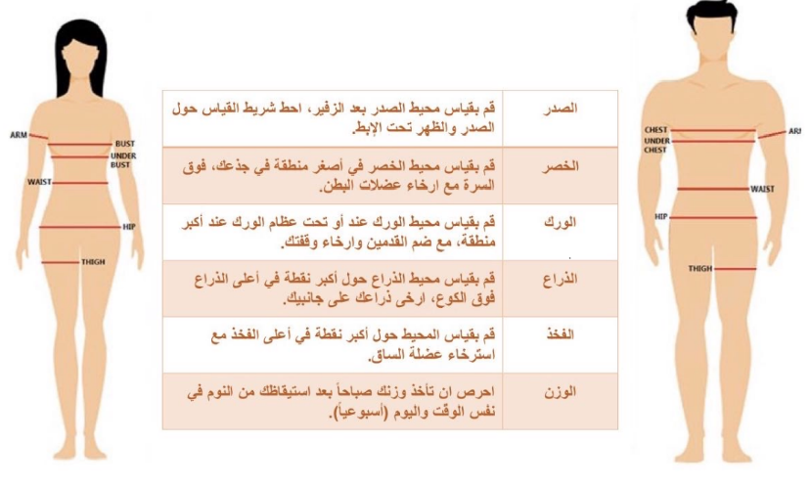
 | جدول المتابعة الاسبوعية

 | الاسبوع | تاريخ المراجعة | الوزن | الصدر | الخصر | الورك | الذراع | الفخذ
 | البداية | 2023-11-04
 | 1 | 2023-11-11
 | 2 | 2023-11-18
 | 3 | 2023-11-25
تجديد الباقه | 4 | 2023-12-02
 | 5 | 2023-12-09
 | 6 | 2023-12-16
 | 7 | 2023-12-23
 | 8 | 2023-12-30
 | 9 | 2024-01-06
 | 10 | 2024-01-13
 | 11 | 2024-01-20
 | 12 | 2024-01-27

 |  | يتم تسجيل القياسات والوزن يوم السبت

